상품제안서
[제트스트림]3색펜(0.38mm) | 상품코드: F12188

 |  |  |  |  |  |  | 02-412-0044 | www.easy1.co.kr
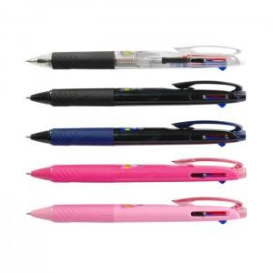

【상세/제작정보】

【인쇄/포장옵션】 | 실크 / OPP(비닐)

【공급단가】 | 수량 | 100~ | 300~ | 1,000~ | 2,000~ | 5,000~
*VAT별도 | 단가 | 4,380원 | 4,220원 | 4,060원 | 3,900원 | 3,800원

【상품 URL】 | https://dev.easy1.co.kr:443/src/goods_detail.php?gdno=12188

